表紙
要件定義計画成果物サンプル＆ガイド
成果物関連図

第1.10版

2018年08月29日

要件定義全体成果物関連図
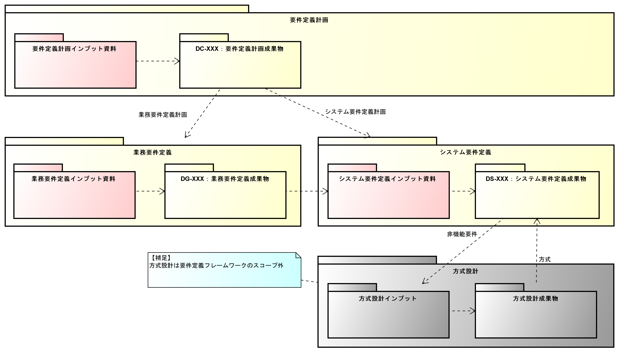
要件定義全体成果物関連図

要件定義計画成果物関連図
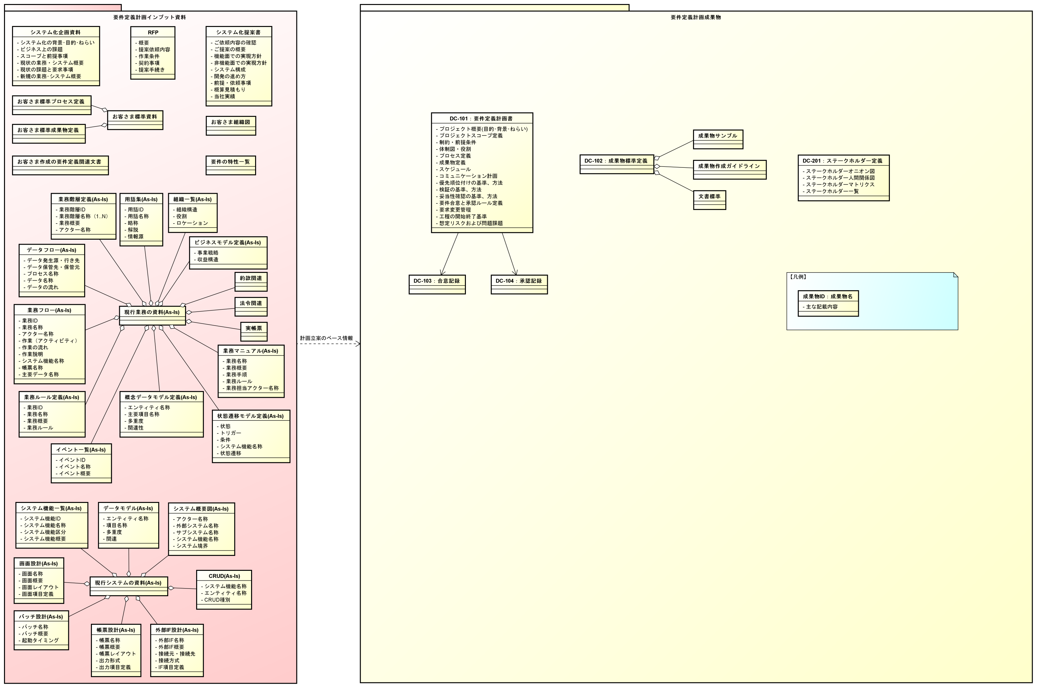
要件定義計画成果物関連図

